关系图
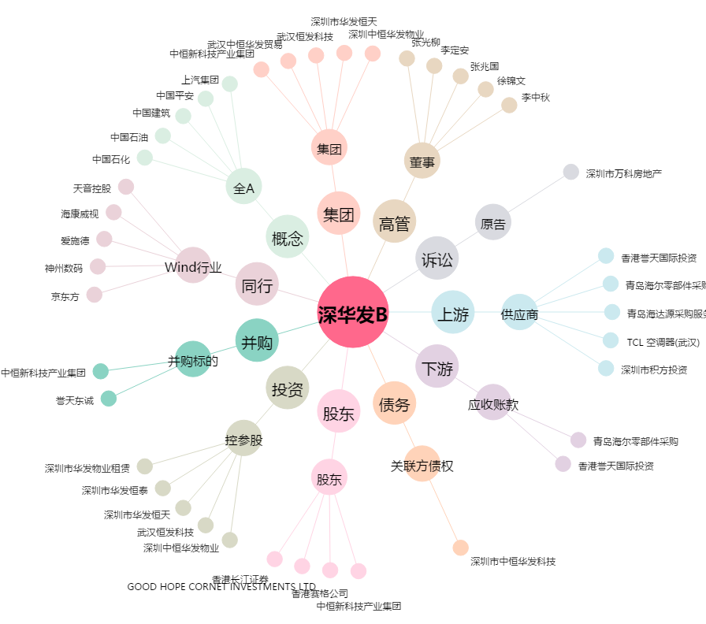
深华发B[200020.SZ] - 关系概览图

